상품제안서
파스텔톤 컬러 6단 미니 UV 양우산 + 파우치 | 상품코드: F24641

 |  |  |  |  |  |  | 02-412-0044 | www.easy1.co.kr
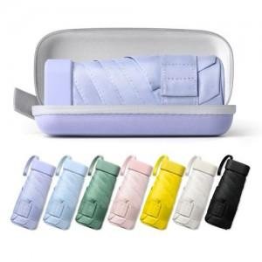

【상세/제작정보】 | <p><b><span style="font-size: 12pt;">* 몰드케이스 - </span></b><b><span style="font-size: 12pt;">레이저인쇄&nbsp;</span></b><b><span style="font-size: 12pt;">​ 개당 600원별도 / 실크인쇄 개당 900원별도</span></b></p>

【인쇄/포장옵션】 | 실크, 레이저, 풀칼라, 원단인쇄 / 포장지포장

【공급단가】 | 수량 | 100~ | 300~ | 500~ | 1,000~ | 3,000~
*VAT별도 | 단가 | 6,000원 | 5,800원 | 5,650원 | 5,550원 | 5,450원

【상품 URL】 | https://dev.easy1.co.kr:443/src/goods_detail.php?gdno=24641

